Introducción
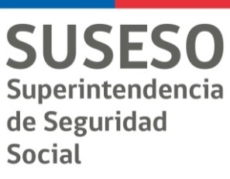

Introducción
En el año 2015, el Fondo Nacional de Salud (FONASA), la Superintendencia de Salud (SIS) y la Superintendencia de Seguridad Social (SUSESO), identificaron la necesidad de constituir una mesa de trabajo conjunto en la cual participen las tres entidades involucradas en el tema de licencias médicas (LM) y subsidio por incapacidad laboral (SIL), cuyo objetivo principal era presentar anualmente, en base a una metodología uniforme, las cifras oficiales en materia de estadísticas de LM y SIL. En este contexto en el mes de julio del año 2015, se presenta por primera vez de manera conjunta las estadísticas de LM y SIL del año 2014. En el año 2016, las tres instituciones continúan con los objetivos trazados en el año 2015 y en el mes de noviembre se publican las cifras oficiales de LM y SIL del año 2015. En dicha oportunidad se incluye nueva información relevante para el análisis: caracterización de los cotizantes con derecho a licencia médica, LM tramitadas, autorizadas y rechazadas. Lo anterior, desagregado por sexo, tramo de edad, diagnósticos, región, entre otras. Asimismo, se incorporan indicadores asociados al gasto en SIL. Del mismo modo, que los años anteriores, este año se obtienen las estadísticas de LM y SIL del año 2016, además se incorpora información del número de cotizantes que tramitaron 1 o más LM en el año 2016, y estadísticas de LM por las principales causalidades de Morbi-Mortalidad del País. De este modo, el siguiente informe contiene las estadísticas oficiales de LM y SIL de FONASA y de ISAPREs del año 2016(*).

(*)Para una mejor comprensión de la metodología utilizada para elaborar esta información se sugiere revisar el siguiente documento metodológico | "Metodología LM&SIL año 2016".

